Платье модное
 |  | Россия: ООО “АЛЛЕСВУНДЕР” Москва, 2-й Котляковский переулок д. 1 Казань, ул. Адоратского, 9 |  |  |  | Оптовая поставка: opt@alleswunder.ru; Сотрудничество: partner@alleswunder.ru | ТЕЛЕФОНЫ: Москва (1):+7 (495) 240 8288; Москва (2):+7 (499) 404 1986; Регионы: 8-800-551-6182;
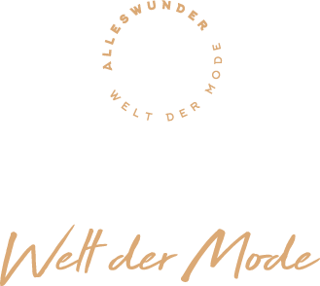 |  |  | https://optom.alleswunder.ru/
Платье модное №170
Изображение товара | Код товара | Название товара | ЦЕНА/ | РРЦ | Размер | Состав | Страна производства
 | AW785231 | Платье модное | 1020 руб. | 2550 руб. | XS-S-M-L-XL | 65% Полиэстер 35% Хлопок | Произведено в Турции
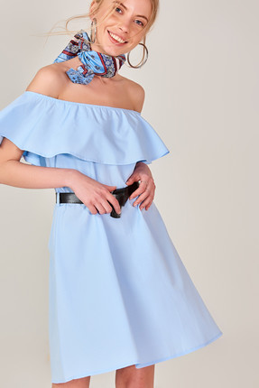 | AW785232 | Платье модное | 1020 руб. | 2550 руб. | XS-S-M-L-XL | 65% Полиэстер 35% Хлопок | Произведено в Турции
 | AW785233 | Платье модное | 1020 руб. | 2550 руб. | XS-S-M-L-XL | 65% Полиэстер 35% Хлопок | Произведено в Турции
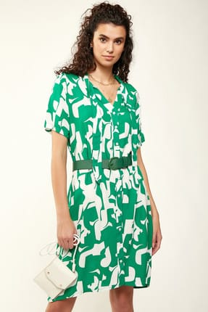 | AW785234 | Платье модное | 1020 руб. | 2550 руб. | XS-S-M-L-XL | 65% Полиэстер 35% Хлопок | Произведено в Турции
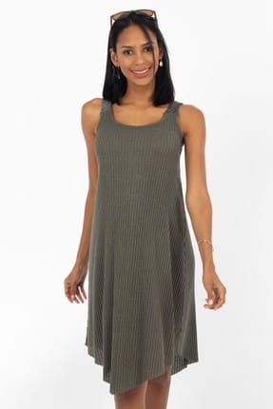 | AW785235 | Платье модное | 1020 руб. | 2550 руб. | XS-S-M-L-XL | 65% Полиэстер 35% Хлопок | Произведено в Турции
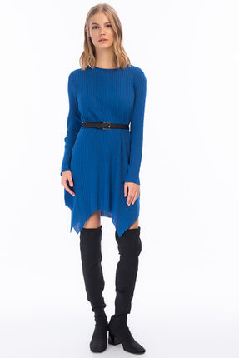 | AW785236 | Платье модное | 1020 руб. | 2550 руб. | XS-S-M-L-XL | 65% Полиэстер 35% Хлопок | Произведено в Турции
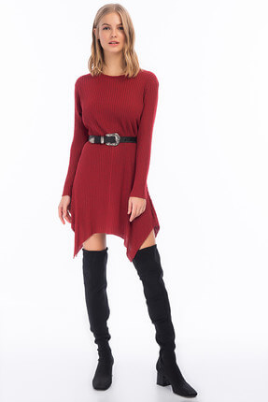 | AW785237 | Платье модное | 1020 руб. | 2550 руб. | XS-S-M-L-XL | 65% Полиэстер 35% Хлопок | Произведено в Турции
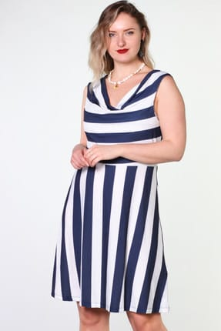 | AW785238 | Платье модное | 1020 руб. | 2550 руб. | XS-S-M-L-XL | 65% Полиэстер 35% Хлопок | Произведено в Турции
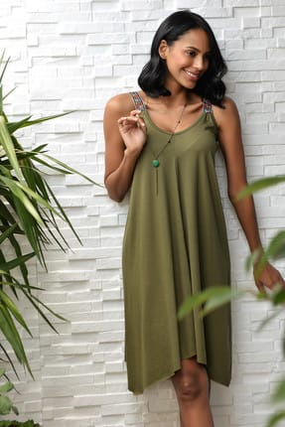 | AW785239 | Платье модное | 1020 руб. | 2550 руб. | XS-S-M-L-XL | 65% Полиэстер 35% Хлопок | Произведено в Турции
 | AW785240 | Платье модное | 1020 руб. | 2550 руб. | XS-S-M-L-XL | 65% Полиэстер 35% Хлопок | Произведено в Турции
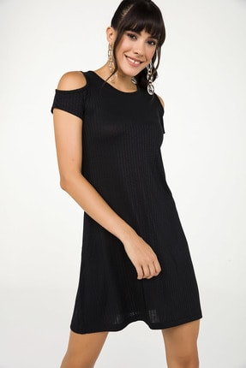 | AW785241 | Платье модное | 1020 руб. | 2550 руб. | XS-S-M-L-XL | 65% Полиэстер 35% Хлопок | Произведено в Турции
 | AW785242 | Платье модное | 1020 руб. | 2550 руб. | XS-S-M-L-XL | 65% Полиэстер 35% Хлопок | Произведено в Турции
 | AW785243 | Платье модное | 1020 руб. | 2550 руб. | XS-S-M-L-XL | 65% Полиэстер 35% Хлопок | Произведено в Турции
 | AW785244 | Платье модное | 1020 руб. | 2550 руб. | XS-S-M-L-XL | 65% Полиэстер 35% Хлопок | Произведено в Турции
 | AW785245 | Платье модное | 1020 руб. | 2550 руб. | XS-S-M-L-XL | 65% Полиэстер 35% Хлопок | Произведено в Турции
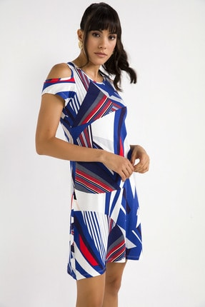 | AW785246 | Платье модное | 1020 руб. | 2550 руб. | XS-S-M-L-XL | 65% Полиэстер 35% Хлопок | Произведено в Турции
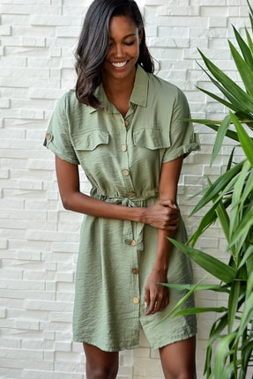 | AW785247 | Платье модное | 1020 руб. | 2550 руб. | XS-S-M-L-XL | 65% Полиэстер 35% Хлопок | Произведено в Турции
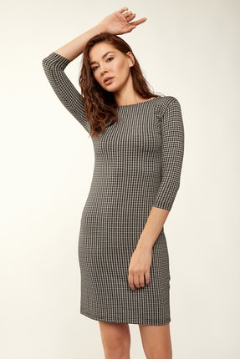 | AW785248 | Платье модное | 1020 руб. | 2550 руб. | XS-S-M-L-XL | 65% Полиэстер 35% Хлопок | Произведено в Турции
 | AW785249 | Платье модное | 1020 руб. | 2550 руб. | XS-S-M-L-XL | 65% Полиэстер 35% Хлопок | Произведено в Турции
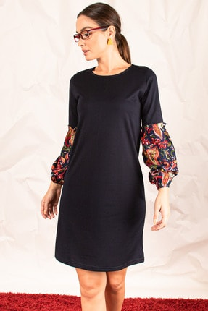 | AW785250 | Платье модное | 1020 руб. | 2550 руб. | XS-S-M-L-XL | 65% Полиэстер 35% Хлопок | Произведено в Турции
 | AW785251 | Платье модное | 1020 руб. | 2550 руб. | XS-S-M-L-XL | 65% Полиэстер 35% Хлопок | Произведено в Турции
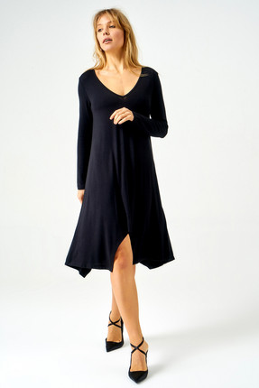 | AW785252 | Платье модное | 1020 руб. | 2550 руб. | XS-S-M-L-XL | 65% Полиэстер 35% Хлопок | Произведено в Турции
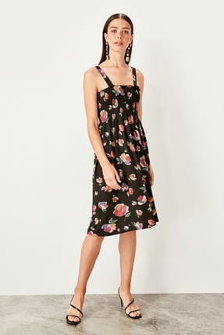 | AW785253 | Платье модное | 1088 руб. | 2720 руб. | XS-S-M-L-XL | 65% Полиэстер 35% Хлопок | Произведено в Турции
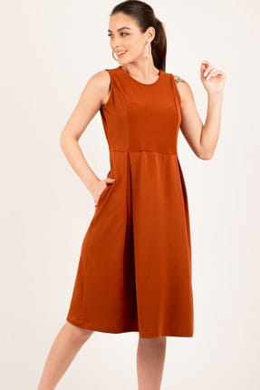 | AW785254 | Платье модное | 1088 руб. | 2720 руб. | XS-S-M-L-XL | 65% Полиэстер 35% Хлопок | Произведено в Турции
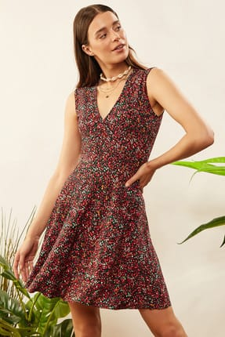 | AW785255 | Платье модное | 1088 руб. | 2720 руб. | XS-S-M-L-XL | 65% Полиэстер 35% Хлопок | Произведено в Турции
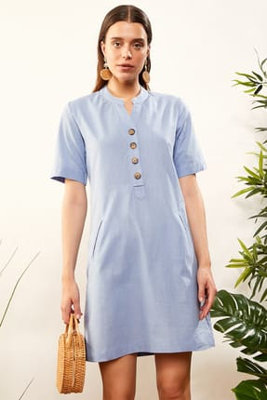 | AW785256 | Платье модное | 1088 руб. | 2720 руб. | XS-S-M-L-XL | 65% Полиэстер 35% Хлопок | Произведено в Турции
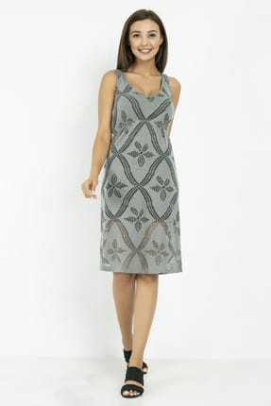 | AW785257 | Платье модное | 1088 руб. | 2720 руб. | XS-S-M-L-XL | 65% Полиэстер 35% Хлопок | Произведено в Турции
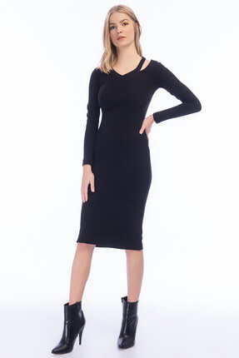 | AW785258 | Платье модное | 1088 руб. | 2720 руб. | XS-S-M-L-XL | 75% Полиэстер 25% Вискон | Произведено в Турции
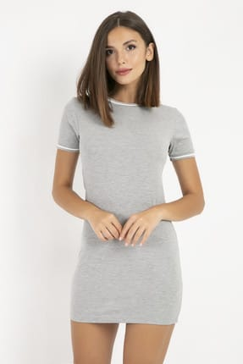 | AW785259 | Платье модное | 1088 руб. | 2720 руб. | XS-S-M-L-XL | 75% Полиэстер 25% Вискон | Произведено в Турции
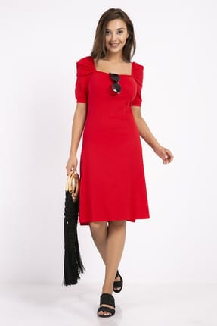 | AW785260 | Платье модное | 1088 руб. | 2720 руб. | XS-S-M-L-XL | 75% Полиэстер 25% Вискон | Произведено в Турции
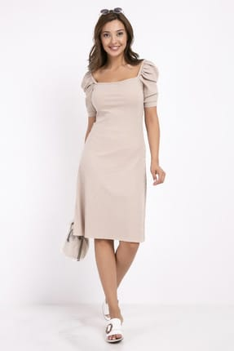 | AW785261 | Платье модное | 1088 руб. | 2720 руб. | XS-S-M-L-XL | 75% Полиэстер 25% Вискон | Произведено в Турции
 | AW785262 | Платье модное | 1088 руб. | 2720 руб. | XS-S-M-L-XL | 75% Полиэстер 25% Вискон | Произведено в Турции
 | AW785263 | Платье модное | 1088 руб. | 2720 руб. | XS-S-M-L-XL | 75% Полиэстер 25% Вискон | Произведено в Турции
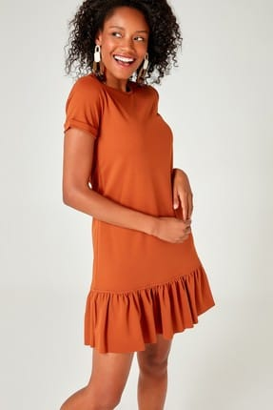 | AW785264 | Платье модное | 1088 руб. | 2720 руб. | XS-S-M-L-XL | 75% Полиэстер 25% Вискон | Произведено в Турции
 | AW785265 | Платье модное | 1088 руб. | 2720 руб. | XS-S-M-L-XL | 75% Полиэстер 25% Вискон | Произведено в Турции
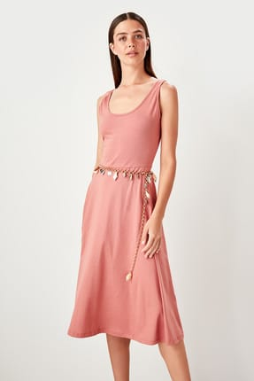 | AW785266 | Платье модное | 1156 руб. | 2890 руб. | XS-S-M-L-XL | 75% Полиэстер 25% Вискон | Произведено в Турции
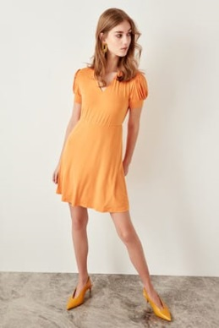 | AW785267 | Платье модное | 1156 руб. | 2890 руб. | XS-S-M-L-XL | 75% Полиэстер 25% Вискон | Произведено в Турции
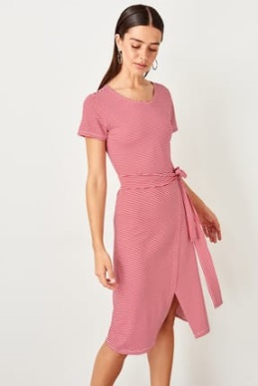 | AW785268 | Платье модное | 1156 руб. | 2890 руб. | XS-S-M-L-XL | 75% Полиэстер 25% Вискон | Произведено в Турции
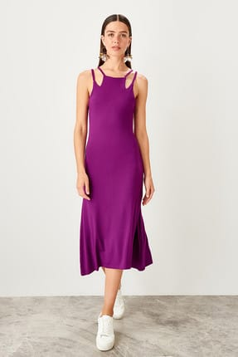 | AW785269 | Платье модное | 1156 руб. | 2890 руб. | XS-S-M-L-XL | 75% Полиэстер 25% Вискон | Произведено в Турции
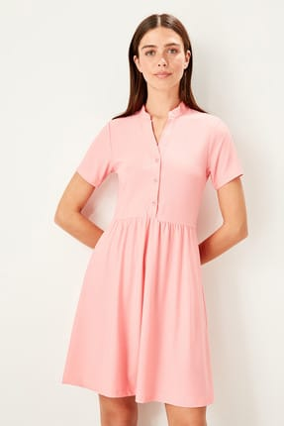 | AW785270 | Платье модное | 1156 руб. | 2890 руб. | XS-S-M-L-XL | 75% Полиэстер 25% Вискон | Произведено в Турции
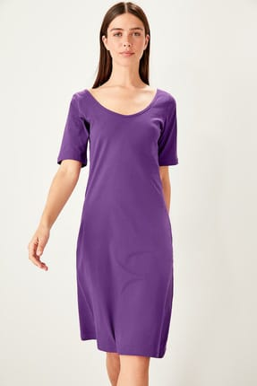 | AW785271 | Платье модное | 1156 руб. | 2890 руб. | XS-S-M-L-XL | 65% Полиэстер 35% Хлопок | Произведено в Турции
 | AW785272 | Платье модное | 1156 руб. | 2890 руб. | XS-S-M-L-XL | 65% Полиэстер 35% Хлопок | Произведено в Турции
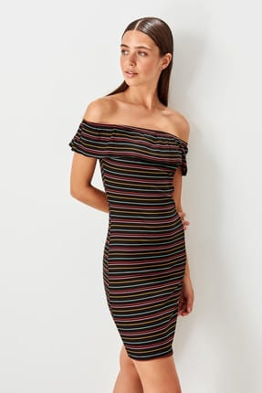 | AW785273 | Платье модное | 1156 руб. | 2890 руб. | XS-S-M-L-XL | 65% Полиэстер 35% Хлопок | Произведено в Турции
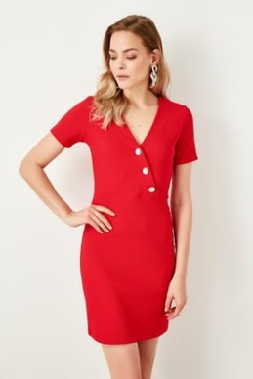 | AW785274 | Платье модное | 1156 руб. | 2890 руб. | XS-S-M-L-XL | 65% Полиэстер 35% Хлопок | Произведено в Турции
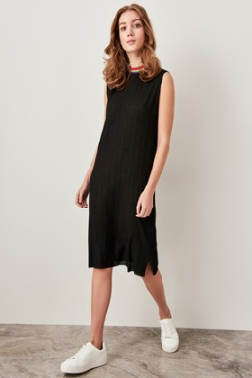 | AW785275 | Платье модное | 1156 руб. | 2890 руб. | XS-S-M-L-XL | 65% Полиэстер 35% Хлопок | Произведено в Турции
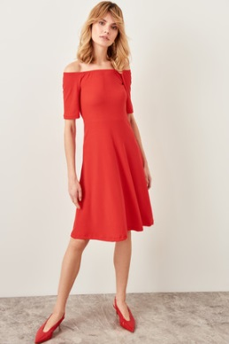 | AW785276 | Платье модное | 1156 руб. | 2890 руб. | XS-S-M-L-XL | 65% Полиэстер 35% Хлопок | Произведено в Турции
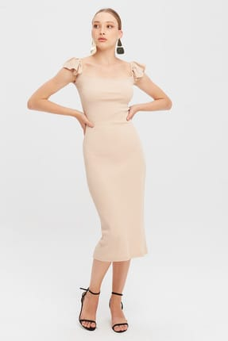 | AW785277 | Платье модное | 1156 руб. | 2890 руб. | XS-S-M-L-XL | 65% Полиэстер 35% Хлопок | Произведено в Турции
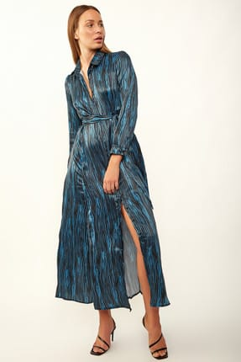 | AW785278 | Платье модное | 1156 руб. | 2890 руб. | XS-S-M-L-XL | 65% Полиэстер 35% Хлопок | Произведено в Турции
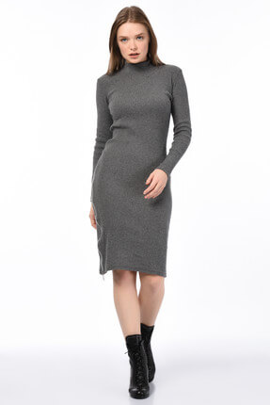 | AW785279 | Платье модное | 1156 руб. | 2890 руб. | XS-S-M-L-XL | 65% Полиэстер 35% Хлопок | Произведено в Турции
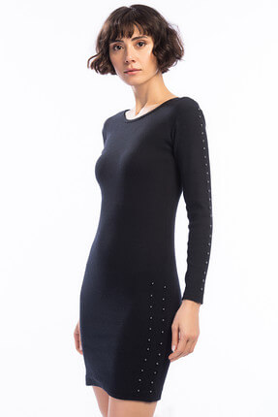 | AW785280 | Платье модное | 1156 руб. | 2890 руб. | XS-S-M-L-XL | 65% Полиэстер 35% Хлопок | Произведено в Турции
 | AW785281 | Платье модное | 1156 руб. | 2890 руб. | XS-S-M-L-XL | 65% Полиэстер 35% Хлопок | Произведено в Турции
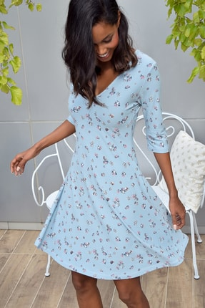 | AW785282 | Платье модное | 1156 руб. | 2890 руб. | XS-S-M-L-XL | 65% Полиэстер 35% Хлопок | Произведено в Турции
 | AW785283 | Платье модное | 1156 руб. | 2890 руб. | XS-S-M-L-XL | 65% Полиэстер 35% Хлопок | Произведено в Турции
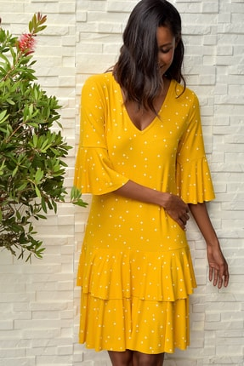 | AW785284 | Платье модное | 1156 руб. | 2890 руб. | XS-S-M-L-XL | 65% Полиэстер 35% Хлопок | Произведено в Турции
 | AW785285 | Платье модное | 1156 руб. | 2890 руб. | XS-S-M-L-XL | 65% Полиэстер 35% Хлопок | Произведено в Турции
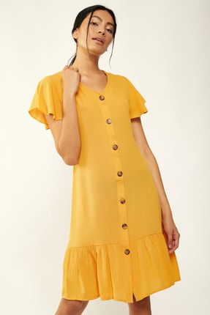 | AW785286 | Платье модное | 1156 руб. | 2890 руб. | XS-S-M-L-XL | 65% Полиэстер 35% Хлопок | Произведено в Турции
 | AW785287 | Платье модное | 1156 руб. | 2890 руб. | XS-S-M-L-XL | 65% Полиэстер 35% Хлопок | Произведено в Турции
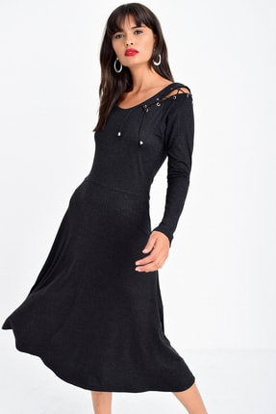 | AW785288 | Платье модное | 1156 руб. | 2890 руб. | XS-S-M-L-XL | 65% Полиэстер 35% Хлопок | Произведено в Турции
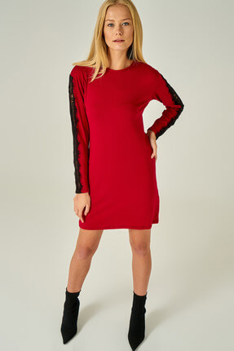 | AW785289 | Платье модное | 1156 руб. | 2890 руб. | XS-S-M-L-XL | 65% Полиэстер 35% Хлопок | Произведено в Турции
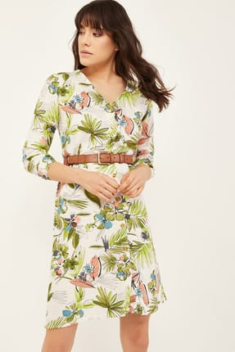 | AW785290 | Платье модное | 1156 руб. | 2890 руб. | XS-S-M-L-XL | 65% Полиэстер 35% Хлопок | Произведено в Турции
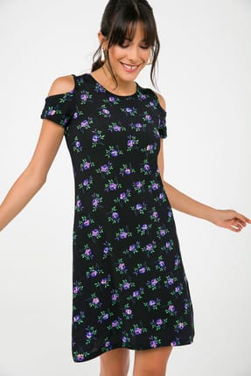 | AW785291 | Платье модное | 1156 руб. | 2890 руб. | XS-S-M-L-XL | 65% Полиэстер 35% Хлопок | Произведено в Турции
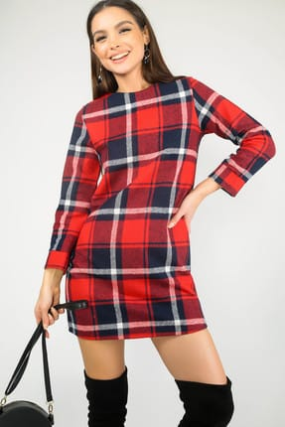 | AW785292 | Платье модное | 1156 руб. | 2890 руб. | XS-S-M-L-XL | 65% Полиэстер 35% Хлопок | Произведено в Турции
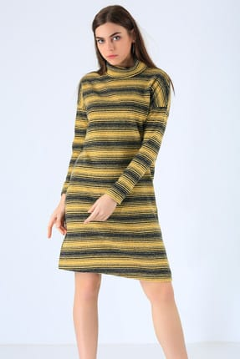 | AW785293 | Платье модное | 1156 руб. | 2890 руб. | XS-S-M-L-XL | 65% Полиэстер 35% Хлопок | Произведено в Турции
 | AW785294 | Платье модное | 1156 руб. | 2890 руб. | XS-S-M-L-XL | 65% Полиэстер 35% Хлопок | Произведено в Турции
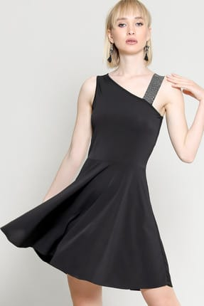 | AW785295 | Платье модное | 1224 руб. | 3060 руб. | XS-S-M-L-XL | 65% Полиэстер 35% Хлопок | Произведено в Турции
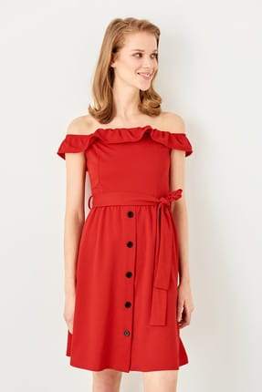 | AW785296 | Платье модное | 1224 руб. | 3060 руб. | XS-S-M-L-XL | 65% Полиэстер 35% Хлопок | Произведено в Турции
 | AW785297 | Платье модное | 1224 руб. | 3060 руб. | XS-S-M-L-XL | 65% Полиэстер 35% Хлопок | Произведено в Турции
 | AW785298 | Платье модное | 1224 руб. | 3060 руб. | XS-S-M-L-XL | 65% Полиэстер 35% Хлопок | Произведено в Турции
 | AW785299 | Платье модное | 1224 руб. | 3060 руб. | XS-S-M-L-XL | 65% Полиэстер 35% Хлопок | Произведено в Турции
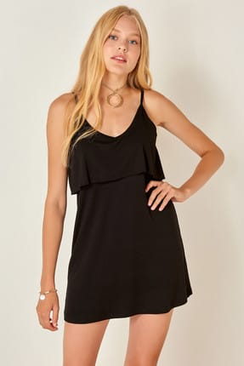 | AW785300 | Платье модное | 1224 руб. | 3060 руб. | XS-S-M-L-XL | 65% Полиэстер 35% Хлопок | Произведено в Турции
 | AW785301 | Платье модное | 1224 руб. | 3060 руб. | XS-S-M-L-XL | 65% Полиэстер 35% Хлопок | Произведено в Турции
 | AW785302 | Платье модное | 1224 руб. | 3060 руб. | XS-S-M-L-XL | 65% Полиэстер 35% Хлопок | Произведено в Турции
 | AW785303 | Платье модное | 1224 руб. | 3060 руб. | XS-S-M-L-XL | 65% Полиэстер 35% Хлопок | Произведено в Турции
 | AW785304 | Платье модное | 1360 руб. | 3400 руб. | XS-S-M-L-XL | 65% Полиэстер 35% Хлопок | Произведено в Турции
 | AW785305 | Платье модное | 1360 руб. | 3400 руб. | XS-S-M-L-XL | 65% Полиэстер 35% Хлопок | Произведено в Турции
 | AW785306 | Платье модное | 1360 руб. | 3400 руб. | XS-S-M-L-XL | 65% Полиэстер 35% Хлопок | Произведено в Турции
 | AW785307 | Платье модное | 1360 руб. | 3400 руб. | XS-S-M-L-XL | 65% Полиэстер 35% Хлопок | Произведено в Турции
 | AW785308 | Платье модное | 1360 руб. | 3400 руб. | XS-S-M-L-XL | 65% Полиэстер 35% Хлопок | Произведено в Турции

